Teorie
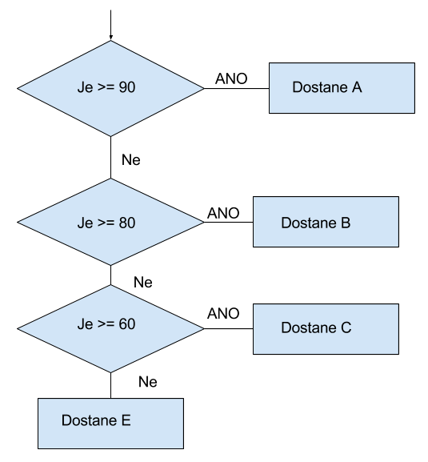
KDYŽ (IF) - Teorie základ
https://office.lasakovi.com

 | Složka | 03 - Funkce
 | Soubor | 03d - Funkce - Logicke KDYŽ.xlsx
 | List | Teorie

Plat >1000
NE .. tak 0,- Kč
 | Základy |  | Pomůcka názvy funkcí
 |  |  | česky | anglicky
 |  |  | KDYŽ | IF

 |  |  | pro podmínky
 |  |  | Operátory
 |  |  | =
 |  |  | >
ANO .. tak 100,- Kč
 |  |  | <
 |  |  | <>
 |  |  | >=
 |  |  | <=

 | Vnořování

KDYŽ - základ
KDYŽ (IF)
https://office.lasakovi.com

 | Složka |  | 03 - Funkce
 | Soubor |  | 03d - Funkce - Logicke KDYŽ.xlsx
 | List |  | KDYŽ - Základ

 | Výpočty na základě jedné podmínky |  |  |  |  |  |  |  |  |  | Pomůcky

Plat >1000
NE .. tak 0,- Kč
 | Úkol | Vypočíst odměnu. Pokud vydělal (vydělala) víc než 1000 Kč odměna 100 Kč. |  |  |  |  |  |  |  |  | Jak funguje funkce KDYŽ (IF)
 | Otázka | Je zde nějaký problém? Víme vše?
 | Tip: | Lze vytvořit dynamicky, přes pomocnou tabulku?

 | Jméno | Příjmy | Výdaje | Příjmy - Výdaje | Odměna | Odměna |  | Pomocná tabulka pravidla |  | Zobrazit pomocnou tabulku
 | Eva | 1700 | 152 | 1548 |  |  |  | ODMĚNA | 100
 | Jan | 500 | 240 | 260 |  |  |  | VYDĚLEK | 1000
 | Iva | 1475 | 168 | 1307 |  |  |  | ODMĚNA 2 | 0
ANO .. tak 100,- Kč
 | Ida | 350 | 350 | 0
 | Pepa | 2000 | 1000 | 1000

 | Pomůcka názvy funkcí |  |  |  |  |  |  |  |  |  | Operátory
 | česky |  |  |  |  |  | anglicky
 | =KDYŽ(podmínka;ano;ne) |  |  |  |  |  | =IF(podmínka;ano;ne) |  |  |  |  | = | > | < | <> | >= | <=

 | =KDYŽ(E12>1000; 100;0)
 | =KDYŽ(E12>$J$16; $J$15;$J$17) |  |  |  |  |  | << dynamické odkazy pomocná tabulka
 | = KDYŽ ( Zisk/ztráta bude větší než 1000, ANO pak odměna 100, NE tak 0 Kč)

 |  |  |  |  |  |  |  |  |  |  | Klávesnice

 |  |  |  |  |  |  |  |  |  |  |  | Psaní znamének pravý Alt a ? nebo :

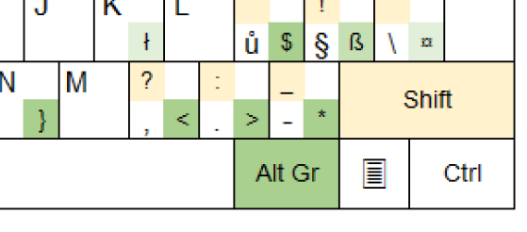
http://office.lasakovi.com/
Revize 09/2017

